Data
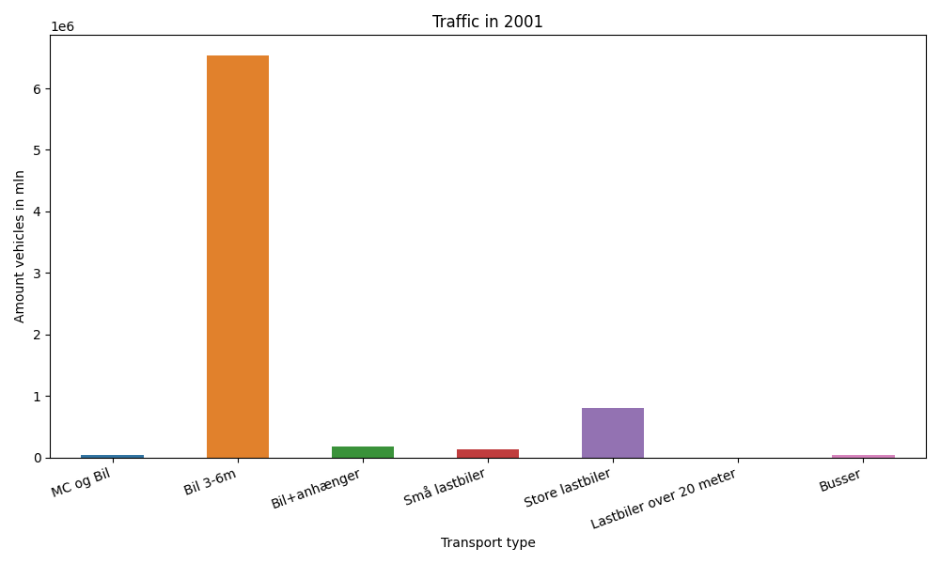
År | Måned | MC og Bil | Bil 3-6m | Bil+anhænger | Små lastbiler | Store lastbiler | Lastbiler over 20 meter | Busser | Total
2001 | 12 | 175 | 485406 | 7757 | 8103 | 59879 | 0 | 1909 | 563229
2001 | 11 | 522 | 525391 | 9677 | 10643 | 73131 | 0 | 2883 | 622247
2001 | 10 | 1821 | 572267 | 12573 | 11503 | 77002 | 0 | 3500 | 678666
2001 | 9 | 2937 | 566146 | 14214 | 10767 | 66466 | 0 | 4986 | 665516
2001 | 8 | 7376 | 660901 | 26390 | 12756 | 74057 | 0 | 4575 | 786055
2001 | 7 | 9790 | 689297 | 43494 | 10700 | 61993 | 0 | 3575 | 818849
2001 | 6 | 5945 | 604778 | 20124 | 11300 | 67310 | 0 | 4795 | 714252
2001 | 5 | 6240 | 592791 | 14533 | 11399 | 73188 | 0 | 4349 | 702500
2001 | 4 | 2852 | 534953 | 12604 | 9686 | 64294 | 0 | 3274 | 627663
2001 | 3 | 811 | 484219 | 9046 | 10481 | 69026 | 0 | 3187 | 576770
2001 | 2 | 137 | 414032 | 7100 | 9478 | 59889 | 0 | 2397 | 493033
2001 | 1 | 163 | 408689 | 7051 | 9528 | 65519 | 0 | 2010 | 492960

